Resumen
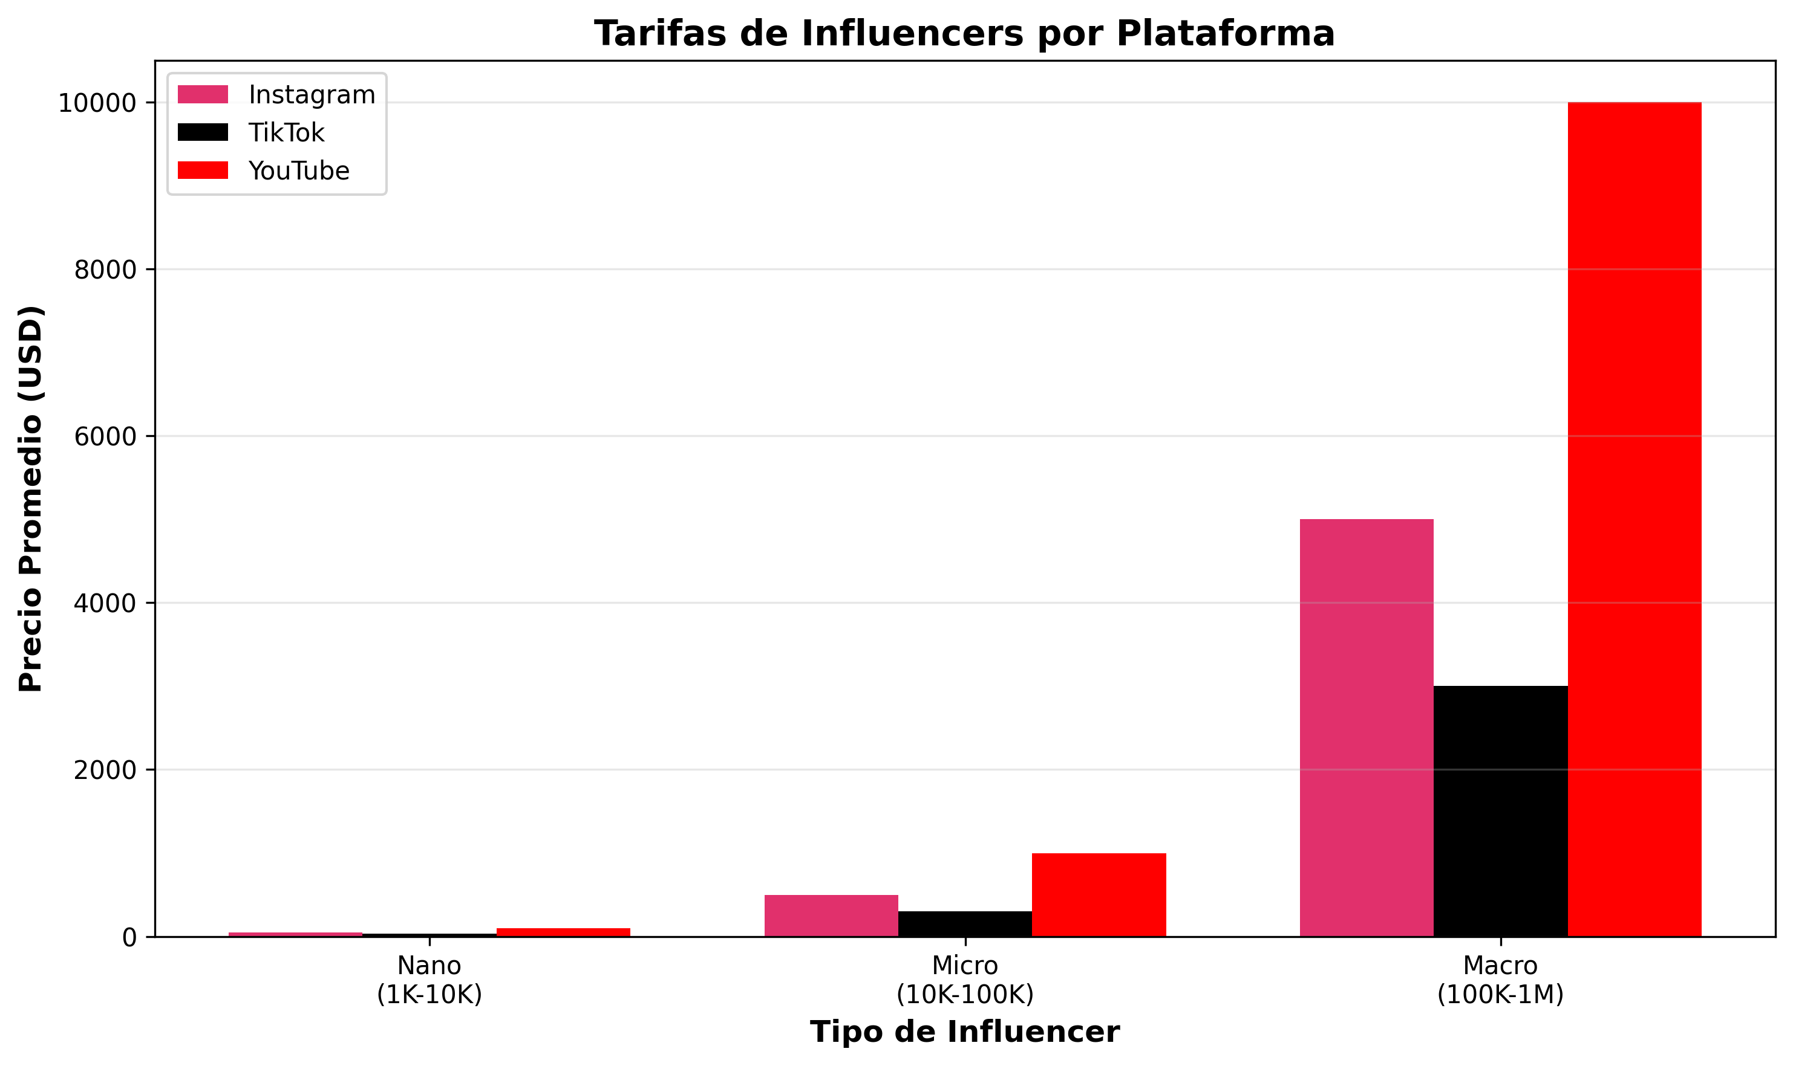
/Users/Adan/Documents/Documentos Blatam/01 Marketing/Presupuesto Pricing
Generado: 22/11/2025 15:59

Tarifas por Tipo de Influencer
Tipo Influencer | Plataforma | Tipo Contenido | Precio Min | Precio Max | Promedio
Nano (1K-10K) | Instagram | Post Feed | 10 | 100 | 55
Nano (1K-10K) | Instagram | Reel/Video | 20 | 150 | 85
Nano (1K-10K) | TikTok | Video | 5 | 50 | 27
Micro (10K-100K) | Instagram | Post Feed | 100 | 1000 | 550
Micro (10K-100K) | Instagram | Reel/Video | 200 | 1500 | 850
Micro (10K-100K) | TikTok | Video | 50 | 500 | 275
Micro (10K-100K) | YouTube | Video Dedicado | 500 | 3000 | 1750

